Rapport info
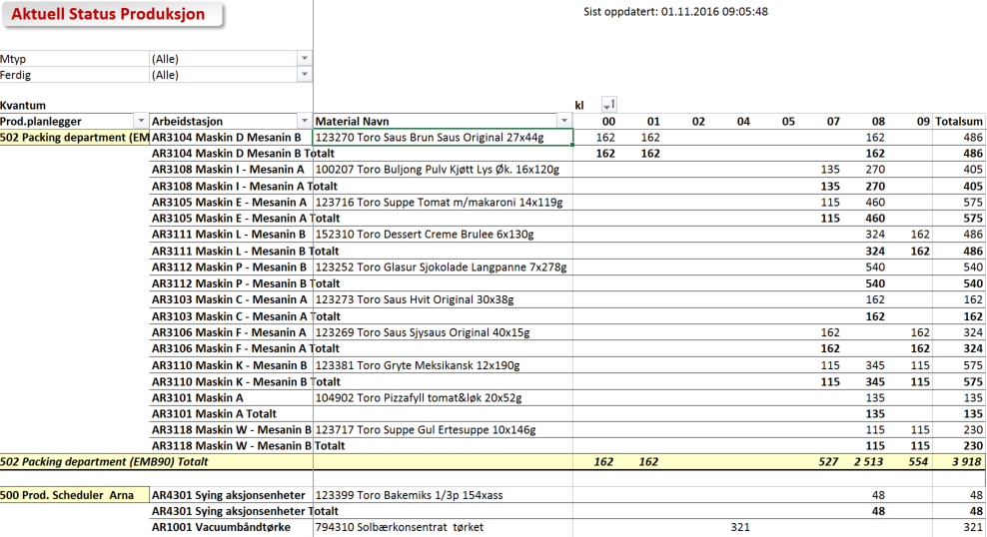

Aktuell Status Produksjon

 | Trykk F10 for å vise utvalgsmeny

Rapporten Inneholder |  | Rapporter Statistikker
- Alle prosess-/produksjonsordre pr fabrikk på et gitt tidspunkt (sanntid)
- Planlagt mot bekreftet produksjonskvantum i basis enhet.
- Alle lagerbevegelser gjort med bevegelsestype 101

- Fabrikk, arbeidssted, material, produksjonsplanlegger, materialtype
- Hoveddatakilde: S022 Order Operation Data for Work Center and Material Documents

Gjør ditt utvalg for aktuell fabrikk og om ønskelig begrens på materialtype og/eller planlegger
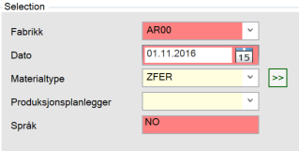

Status – folderen viser aktive prosess-/produksjonsordre og status pr ordre - planlagt og hittil produksert
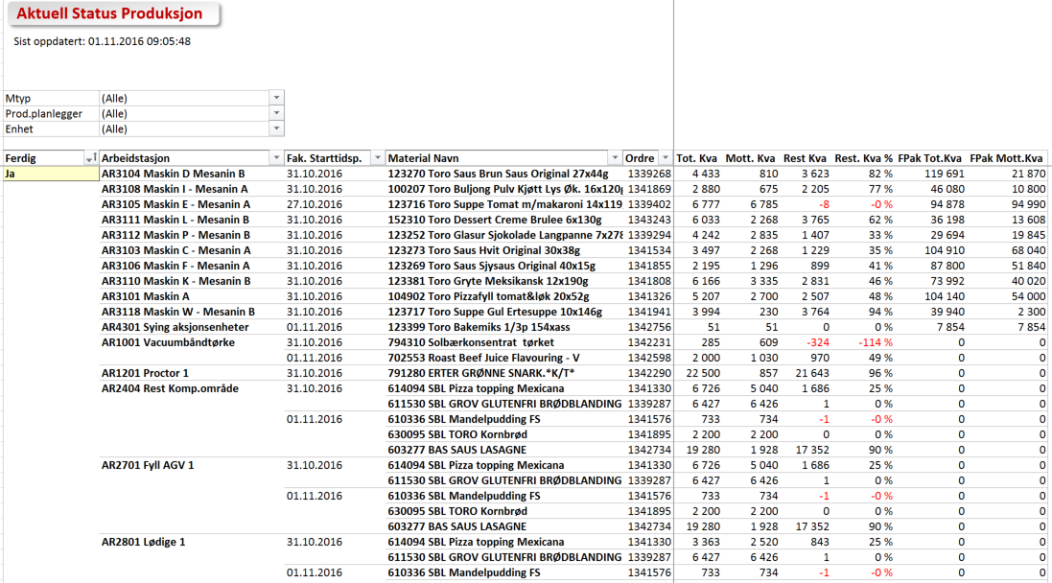

Per Time – folder viser innrapportering pr time hittil (sanntid) pr maskin i basis enhet
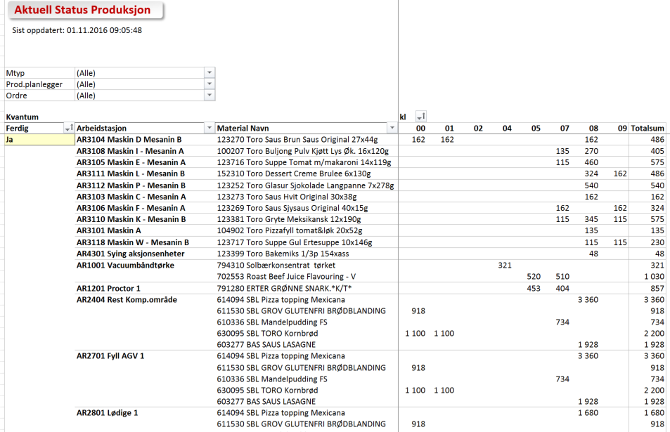

Rest prod kva – folderen viser pr planlegger planlagt mot mottatt kvantum og rest i %
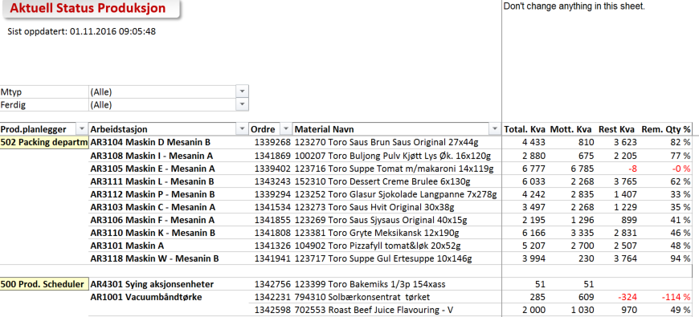

Prod Planlegger – folderen viser pr produksjonsplanlegger, linje og material kvantum rapporter hittil i dag i basis enhet

Status
Aktuell Status Produksjon

0

Prod.planlegger | (All)
Enhet | (All)

Mtyp | Arbeidstasjon | Fak. Starttidsp. | Material Navn | Ferdig | Ordre | Tot. Kva | Mott. Kva | Rest Kva | Rest. Kva % | FPak Tot.Kva | FPak Mott.Kva
ZHAL | FR7415 Ks-Blander Gml Div | 16.01.2014 | 069033 Mar.pizzabiff Blander | Ja | 1197819 | 5,158 | 5,206 | (48) | -1 % | 5,158 | 5,158
 | FR7099 Krydderbua | 16.01.2014 | 069033 Mar.pizzabiff Blander | Ja | 1197819 | 5,158 | 5,206 | (48) | -1 % | 5,158 | 5,158

Per Time
Aktuell Status Produksjon

0

Prod.planlegger | (All)
Ordre | (All)

Kvantum |  |  |  | kl
Mtyp | Arbeidstasjon | Material Navn | Ferdig | 12 | Grand Total
ZHAL | FR7415 Ks-Blander Gml Div | 069033 Mar.pizzabiff Blander | Ja | 5,206 | 5,206
 | FR7099 Krydderbua | 069033 Mar.pizzabiff Blander | Ja | 5,206 | 5,206

Grand Total |  |  |  | 10,412 | 10,412

Rest prod kva
Aktuell Status Produksjon
 |  |  |  | Don't change anything in this sheet.

0

Mtyp | (All)
Ferdig | Ja

Prod.planlegger | Arbeidstasjon | Ordre | Material Navn | Total. Kva | Mott. Kva | Rest Kva | Rem. Qty %
501 Per Bråthen | FR7415 Ks-Blander Gml Div | 1197819 | 069033 Mar.pizzabiff Blander | 5,158 | 5,206 | (48) | -1 %
 | FR7099 Krydderbua | 1197819 | 069033 Mar.pizzabiff Blander | 5,158 | 5,206 | (48) | -1 %

Prod Planlegger
Aktuell Status Produksjon
 |  |  | 0

Mtyp | (All)
Material Navn | (All)
Ferdig | (All)

Kvantum |  | kl
Prod.planlegger | Arbeidstasjon | 12 | Grand Total
501 Per Bråthen | FR7415 Ks-Blander Gml Div | 5,206 | 5,206
 | FR7099 Krydderbua | 5,206 | 5,206
501 Per Bråthen Total |  | 10,412 | 10,412

